１．アプリ開発の準備
3 | SDK Manager

Androidアプリ開発において重要な役割を果たすAndroid SDK、それを操作するためのSDK Manager
について解説しておきます。

 | 1 | Android SDKとは

 |  | Android SDKに含まれる開発ツールはAndroidの各バージョンにそれぞれ対応したものがあり、
 |  | Androidの新バージョンが公開されるごとに新しいものが無料公開されます。
 |  | Androidエミュレータも各バージョン毎に用意されています。

 | 2 | SDK Managerとは

 |  | SDK Managerは、Android SDKに含まれる各種開発ツールを個別に管理（インストール、アップグレード等）する為のツールです。
 |  | SDK Managerを使って、古いバージョンや今後リリースされる新バージョンに対応した開発ツールをインストールすることができます。

 |  | またGoogleが提供するライブラリや開発支援ツールのインストールなどもSDKから行えます。

 | 3 | SDK Managerで管理できる開発ツール

 |  | Android Studioの起動を立ち上げて、以下を選択する。

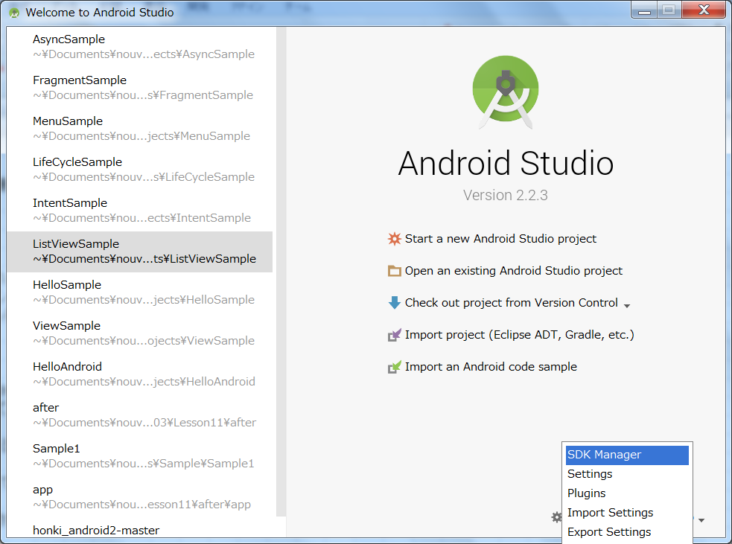

 |  | ※ | すでにAndroid Stadioを使用している場合は、プロジェクトが立ち上がる場合があるが、その際は、ツールバーの「File」メニューから
 |  |  | Project Closeを選択すると上記画面が開きます。

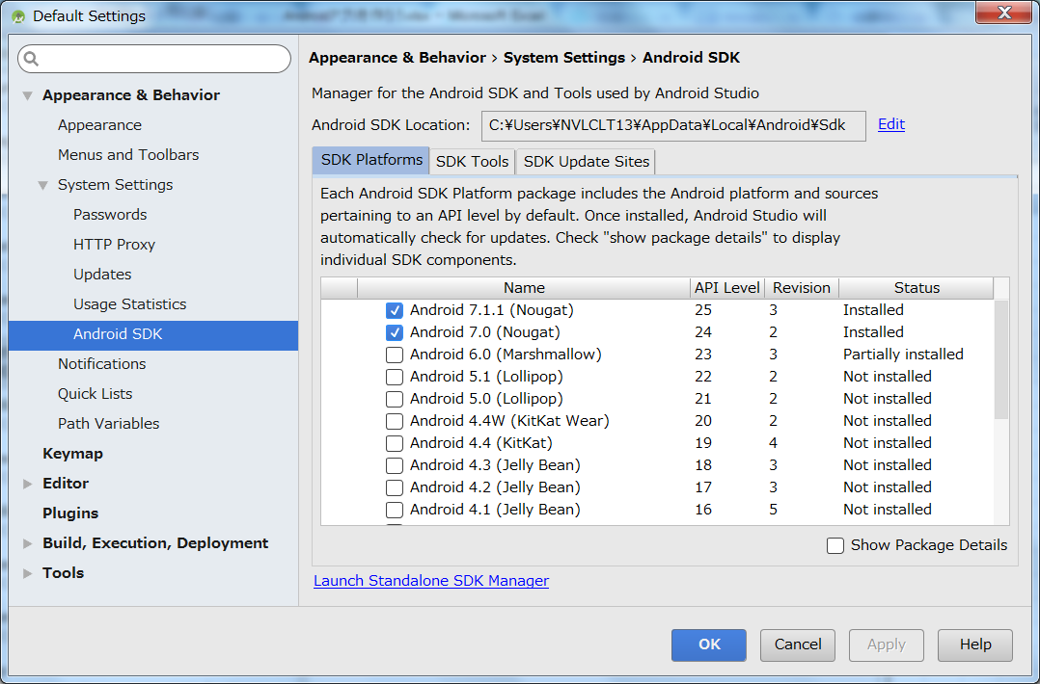

 |  | 上記がAndroid Stadioの全体の設定画面になる。
 |  | SDK Manager単独で起動するにあ、「Launch Standalone SDK Manager」を選択する。

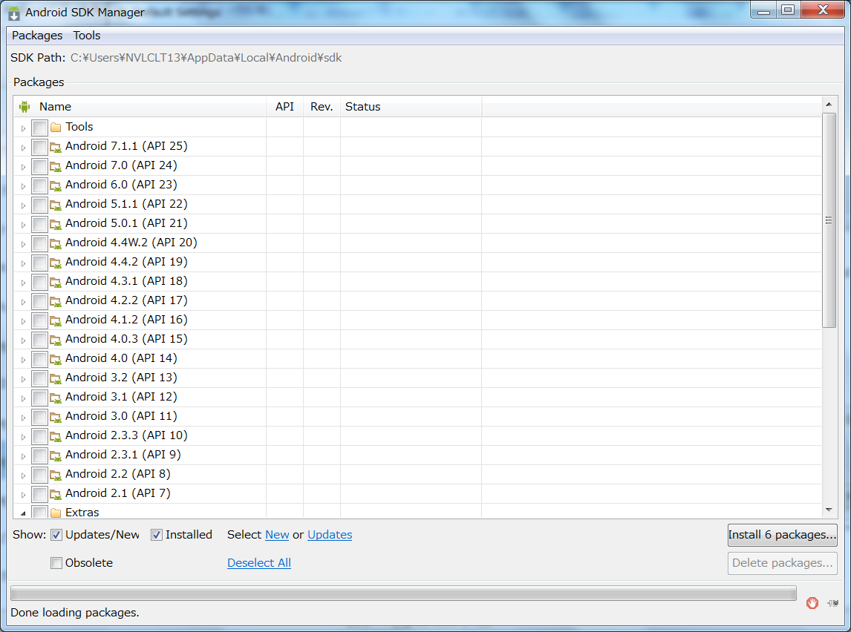

 |  | SDK Managerで管理できる開発ツール郡は以下の３つに分けられる。

 |  | ① | Tools
 |  | ② | Android x.x.x（API x） |  |  | 各APIごとの実行ツール
 |  | ③ | Extra

 |  | 上記について説明する。

 |  | ① | TOOLS

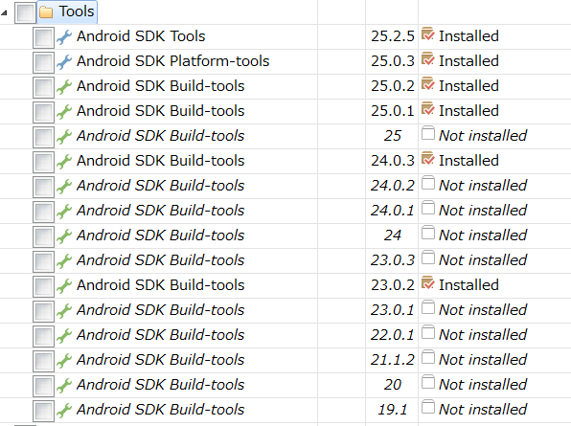
 |  |  |  |  |  |  |  |  |  |  | ・Android SDK Tools
 |  |  |  |  |  |  |  |  |  |  | ・Android SDK Platform-tools

 |  |  |  |  |  |  |  |  |  |  | ～ | アプリ開発には必須なもので、初期状態からインストールされています。
 |  |  |  |  |  |  |  |  |  |  |  | 常に最新の状態にしておくことが推奨されています。

 |  |  |  |  |  |  |  |  |  |  | ・Android SKD Build-tools

 |  |  |  |  |  |  |  |  |  |  | ～ | ビルドツール。
 |  |  |  |  |  |  |  |  |  |  |  | 初期状態では最新のものがインストールされています。
 |  |  |  |  |  |  |  |  |  |  |  | 常に最新の状態にしておくことが推奨されています。

 |  | ② | Android x.x.x（API x） |  |  | 各APIごとの実行ツール

 |  |  | プログラムを実行するための各種ツールです。 初期状態でインストールされているのは、最新バージョンに関連するものだけです。
 |  |  | それぞれの実行ツールには以下のものが含まれます。

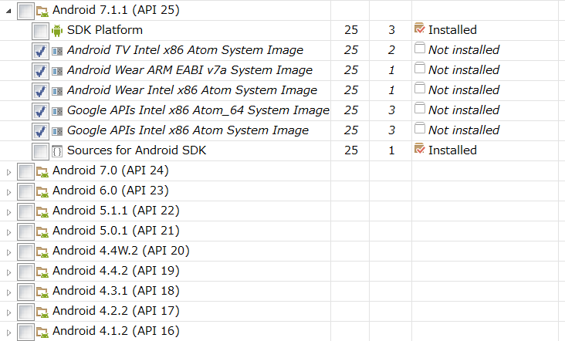
 |  |  |  |  |  |  |  |  |  |  |  |  | ・SDK Platform

 |  |  |  |  |  |  |  |  |  |  |  |  | ～ | アプリのプログラムをコンパイルするのに必要なツール。
 |  |  |  |  |  |  |  |  |  |  |  |  |  | 最新バージョンのものをインストールしておくことが推奨されています。
 |  |  |  |  |  |  |  |  |  |  |  |  |  | アプリ開発において画面のレイアウトを組む際に、各
 |  |  |  |  |  |  |  |  |  |  |  |  |  | Androidバージョン毎の画面の表示のされ方を見ることが
 |  |  |  |  |  |  |  |  |  |  |  |  |  | できるが、その際、このSDK Platformがインストールされている
 |  |  |  |  |  |  |  |  |  |  |  |  |  | バージョンの機種での見え方のみ確認することができます。

 |  |  |  |  |  |  |  |  |  |  |  |  | ・System Image

 |  |  |  |  |  |  |  |  |  |  |  |  | ～ | 各Androidバージョンのエミュレータを起動するために必要な
 |  |  |  |  |  |  |  |  |  |  |  |  |  | ツール（上記のレイアウトの見え方の確認とエミュレータは
 |  |  |  |  |  |  |  |  |  |  |  |  |  | 別物です。）
 |  |  |  |  |  |  |  |  |  |  |  |  |  | 新バージョンでは、Android WearやAndroid TVエミュレータの
 |  |  |  |  |  |  |  |  |  |  |  |  |  | System Imageもある。

 |  |  |  |  |  |  |  |  |  |  |  |  | ・Google APIs

 |  |  |  |  |  |  |  |  |  |  |  |  | ～ | Google Play Serviceの機能をエミュレータ上で使うのに
 |  |  |  |  |  |  |  |  |  |  |  |  |  | 必要なツール。

 |  | ③ | Extra

 |  |  | Extraの中には、Google等が提供している様々な開発支援ツールがある。

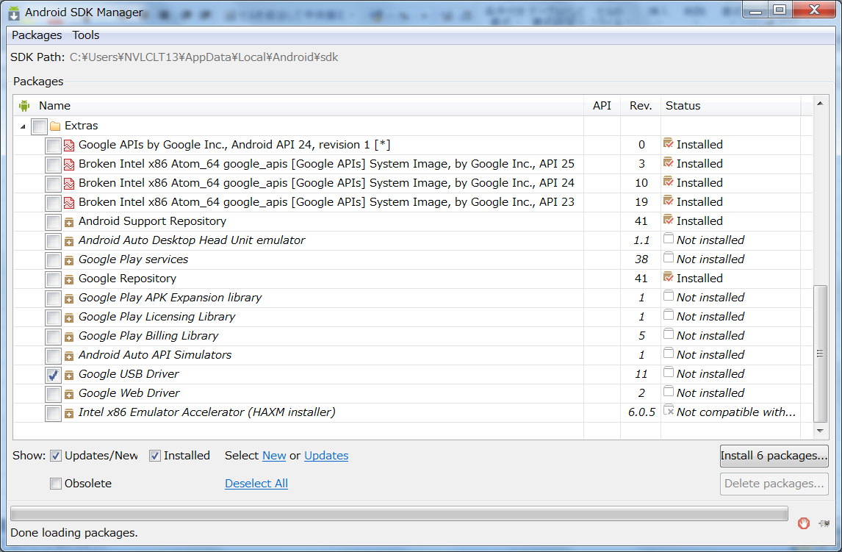

 |  |  | ・Android Support Repository

 |  |  | ～ | 古いバージョンのAndroidとは互換性を保つようにサポートしてもらうためのAPIセット。
 |  |  |  | インストール推奨。

 |  |  | ・Google Play Service
 |  |  | ・Google Repository

 |  |  | ～ | Google Play Service（Googleが提供しているGoogle Mapsやゲームアプリケーションのスコアランキング管理機能など）を実装するために
 |  |  |  | 必要なAPIセット

 |  |  | ・Google USB Driver

 |  |  | ～ | 作ったアプリを実機（スマホ）で実行する際などに、PCと実機をUSBケーブルでつないで通信させるためのドライバ。
 |  |  |  | Windowsのみで必要。

 |  |  | ・Inter x86 Emulator Accelerator(HAXM)

 |  |  | ～ | エミュレータの高速化のためのソフトウェア。 Inter社製のCPUでないとインストールできない。

 |  | これらの開発ツールを必要に応じて個別にインストールしたり、アップグレードしたりするためにあるのが、SDK Managerである。

 | 4 | SDK Managerを使って開発ツールをインストールする

 |  | 開発ツールの状態が右端のStatus列に記載されている

 |  | ○Status列について
 |  | 1 | Installed |  |  |  | インストール済み
 |  | 2 | Not Installed |  |  |  | 未インストール
 |  | 3 | Update available:rev.xx |  |  |  | アップデート可能

 |  | Androidアプリを開発する上で必要最低限のものは初期状態でインストールされています。 初期状態はAndroid Stadioのインストーラに依存しており、
 |  | その時点で最新のものになるようにインストーラも更新されていますが、個々の開発ツールのバージョンは全て最新のものとは限りません。

 |  | 最新状態でないものは、Statusの値が Update available:ver.xxになっています。

 |  | Androidのバージョンアップに伴い、Android SDK（ビルドツールやSDK Platform）の新バージョンが公開されても、Android SDKのアップデートは
 |  | 自動的にはしてくれません。 もしすでにインストールしているAndroid SDKよりも新しいバージョンの開発ツールが公開されていれば、Status列の
 |  | 値が、Update available:rev.xx と表示されるので、アプリ作成に取り掛かる際には、SDK Managerを使って Android SDKを最新の状態に
 |  | アップデートするようにしましょう。

 | 4 | 新規プロジェクトを作成する。

 |  | ① | プロジェクトの新規作成を選択すると、Create New Projectダイアログが開く。
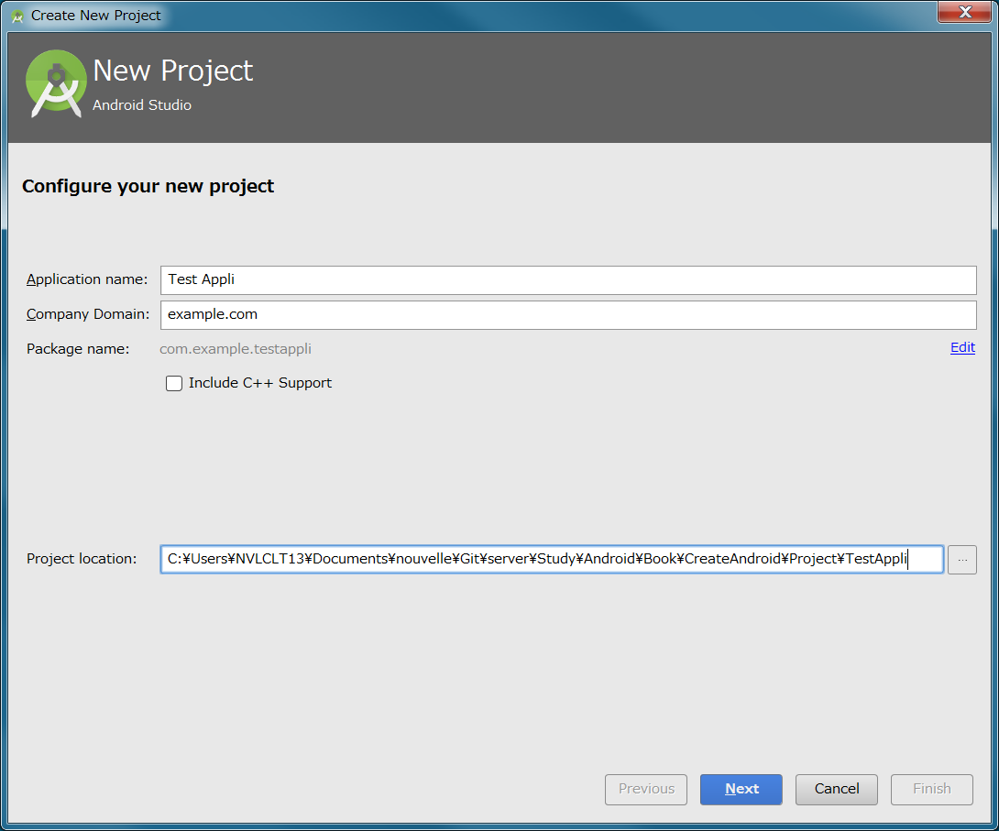

 |  |  | Application Name、Company Domain、Locationに必要な情報を入力して、Nextを選択する。

 |  |  | 1 | Application Name

 |  |  |  | Applicationの名前。
 |  |  |  | パッケージ名で使用される。
 |  |  |  | 後で変更することができる。

 |  |  | 2 | Company Domain

 |  |  |  | パッケージ名の一部になる。
 |  |  |  | １つのAndroid機の中に、同じPackage名を持つアプリをインストールすることはできない。
 |  |  |  | そのため、被らなければどのような名称でもないが、通常は、他の会社と被らないために、世界で１つであるドメインを使用する。

 |  |  | 3 | Package Location

 |  |  |  | 保存場所

 |  | ② | 対応デバイスを選ぶ

 |  |  | Target Android Devicesダイアログで、アプリをどのデバイスに対応させるかを選択する。

 |  |  | Phone and Tablet、Wear、TV、Android Auto（車）、Glassから選択する。 通常は、Phone and Table（スマホとタブレット）を選択する。

 |  |  | 続いて、Minimum SDKを選択する。 Minimum SDKというのは、動作する最低限のAndroidのバージョンを指定します。
 |  |  | Android Stadioは、ここで指定したバージョンの機種で問題なく動作するアプリが作れるようにサポートしてくれます。

 |  |  | Lower API levels target more devices,but have fewer feature available. By targeting API 16 and later, |  |  |  |  |  |  |  |  |  |  |  | ※ | 赤字の箇所は選択した
 |  |  | your app will run on approximaterly 95.2% of the devices. that are active on the Google play Store. |  |  |  |  |  |  |  |  |  |  |  |  | Minimum SDKの内容によって
 |  |  |  |  |  |  |  |  |  |  |  |  |  |  |  | 変化します。
 |  |  | APIレベルが低いほど、より多くのデバイスをターゲットにできますが、使用可能な機能は少なくなります。
 |  |  | API16以降をターゲティングすると、アプリはデバイスのおおよ95.2％で動作します。
 |  |  | また、Google Play Storeでもアクティブになっています。
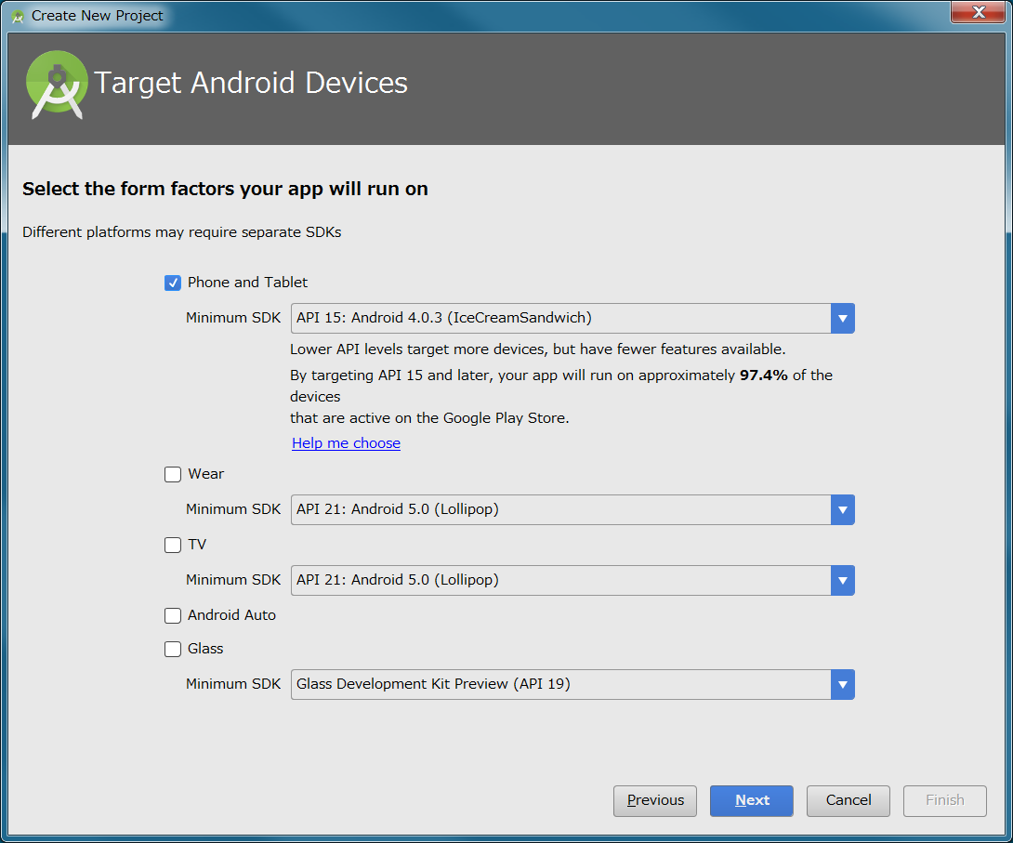

 |  |  | Help me chooseを選択すると、より詳細な情報を確認することができる。
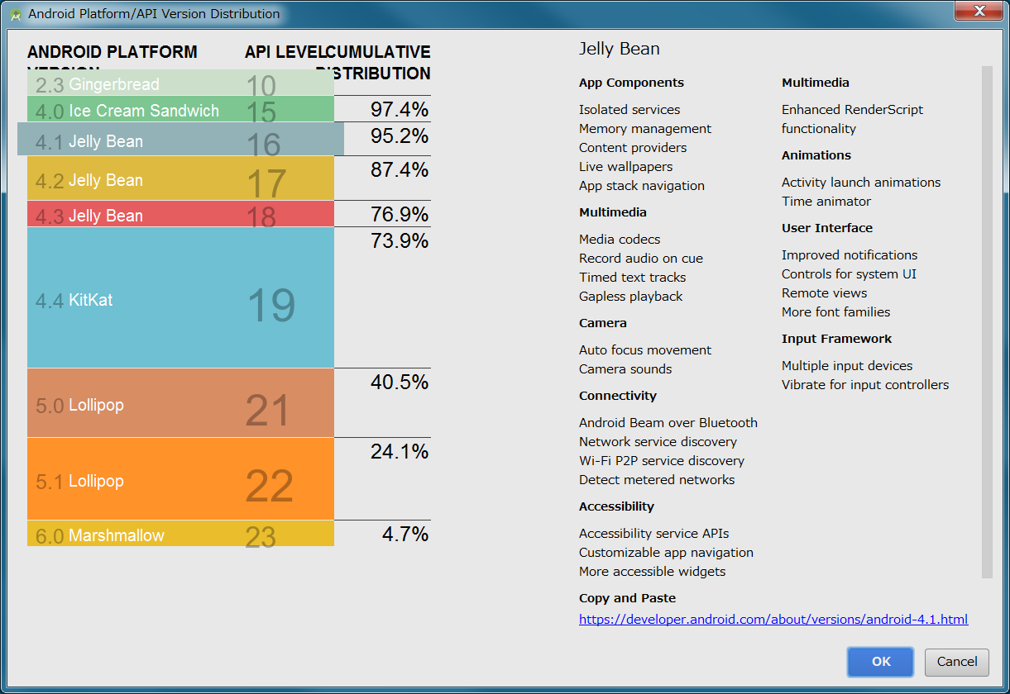

 |  | ③ | テンプレートを選択する。

 |  |  | テンプレートとは、ボタンの配置や画面レイアウトを作成するための枠組みで、テンプレートを使うことで初めから決まった形の画面を持ったアプリを
 |  |  | 作ることができます。
 |  |  | テンプレートを使いこなすには、それなりの知識が必要なので、とりあえずは特に何の機能も付いていないEmpty Activityを使用する機会が多い。

 |  |  | Empty Activityを選択して、Nextを押す。

 |  |  | 1 | Add No Activity |  |  | 5 | Google AdMob Ads Activity | 9 | Navigation Drawer Activity
 |  |  | 2 | Basic Activity |  |  | 6 | Google Maps Activity | 10 | Scrolling Activity
 |  |  | 3 | Empty Activity |  |  | 7 | Login Activity | 11 | Setting Activity
 |  |  | 4 | Fullscreen Activity |  |  | 8 | Master/Detail Flow | 12 | Tabbed Activity

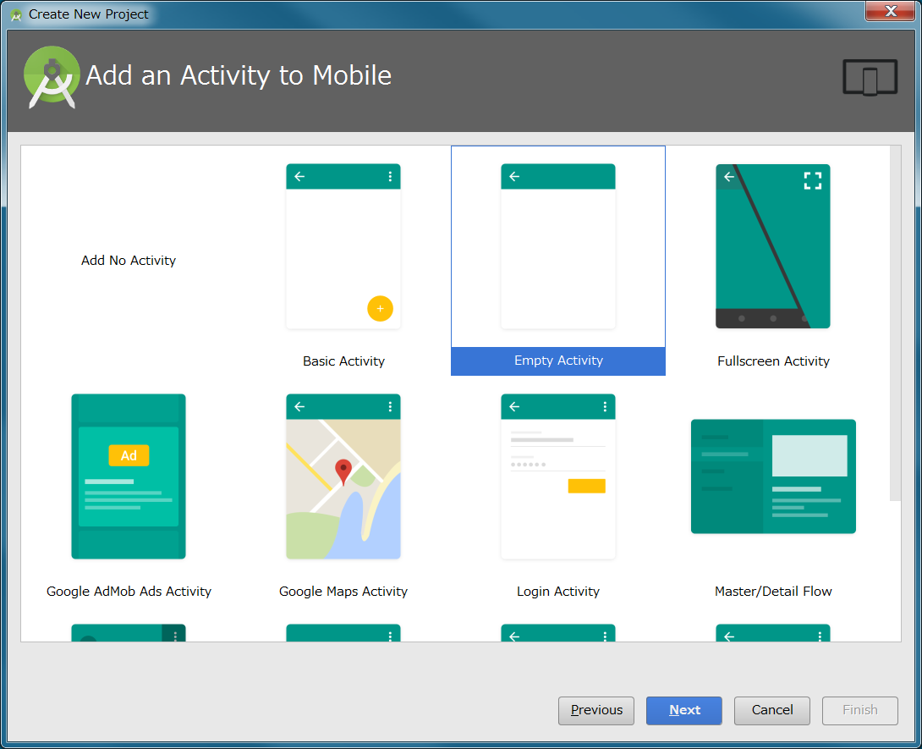

 |  | ④ | Activityの作成

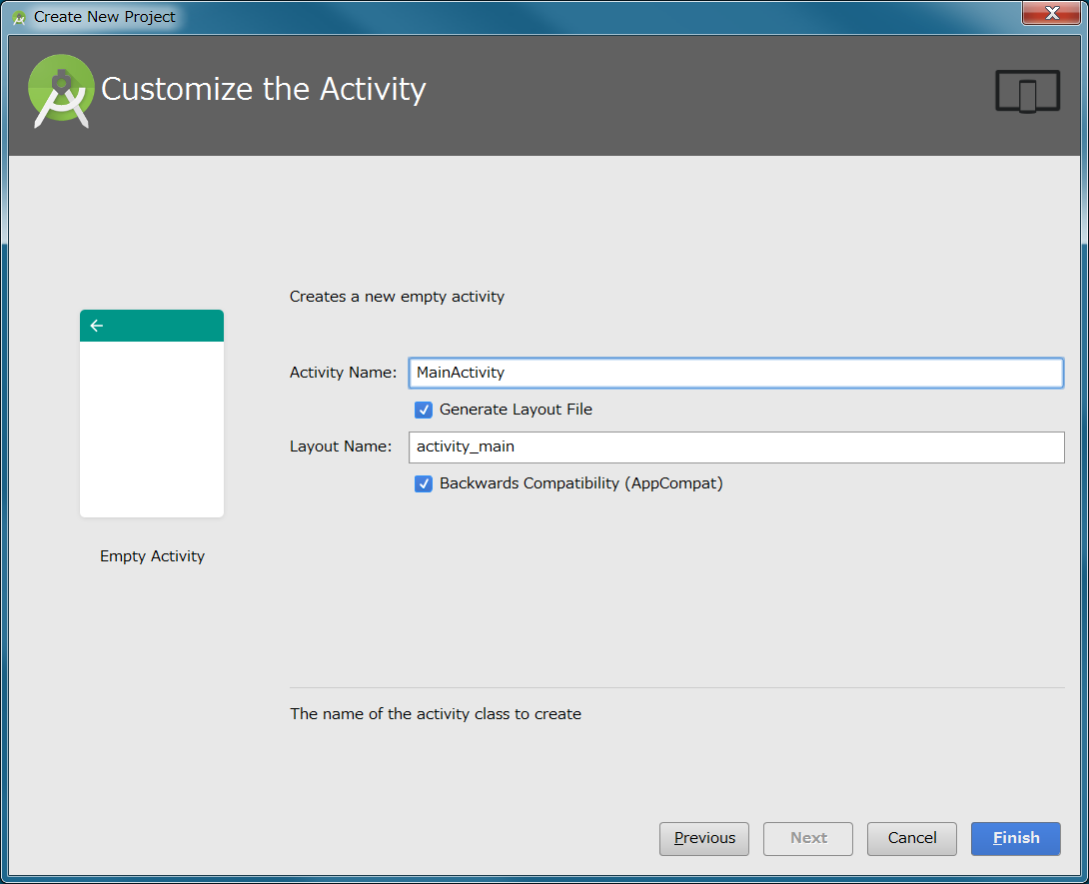

 |  | ※ | 注意 |  | フォルダー階層を深すぎると（Windows OSのファイルパスの文字数上限が240文字）、
 |  |  |  |  | failed to crunch fileというメッセージが表示された。
 |  |  |  |  | おそらく、240文字制限を超えてしまい、ファイルが削除されない場合のエラーだと想定される。

 | 5 | 実機での実行

 |  | パス

２．Hello world!の仕組み
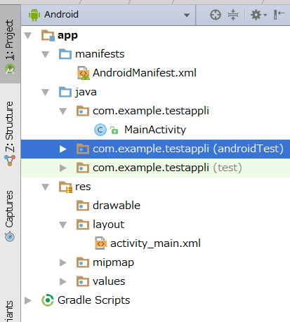

1 | マニフェストファイルについて |  |  |  |  | app\manifests\AndroidManifest.xml

 | マニフェストファイルとは、Androidアプリには必須のもので、アプリの基本情報を示しておくためのXMLファイルになります。

 | <?xml version="1.0" encoding="utf-8"?> |  |  |  |  |  |  |  |  |  |  |  |  |  |  | 1 | XMLファイルの宣言
 | <manifest xmlns:android="http://schemas.android.com/apk/res/android" package="com.example.testappli"> |  |  |  |  |  |  |  |  |  |  |  |  |  |  | 2 | 開始タグ＋名前空間の宣言＋package属性（パッケージ名を指定）
 |  |  |  |  |  |  |  |  |  |  |  |  |  |  |  | 3
 |  | <application |  |  |  |  |  |  |  |  |  |  |  |  |  | 4 | アプリケーション要素
 |  |  | android:allowBackup="true" |  |  |  |  |  |  |  |  |  |  |  |  | 5
 |  |  | android:icon="@mipmap/ic_launcher" |  |  |  |  |  |  |  |  |  |  |  |  | 6
 |  |  | android:label="@string/app_name" |  |  |  |  |  |  |  |  |  |  |  |  | 7
 |  |  | android:supportsRtl="true" |  |  |  |  |  |  |  |  |  |  |  |  | 8
 |  |  | android:theme="@style/AppTheme"> |  |  |  |  |  |  |  |  |  |  |  |  | 9
 |  |  | <activity |  |  |  |  |  |  |  |  |  |  |  |  | 10 | Activity（画面）要素で画面ありの指定。
 |  |  |  |  |  |  |  |  |  |  |  |  |  |  |  |  | 複数画面があれば複数のActivity要素が続く。
 |  |  |  | android:name=".MainActivity"> |  |  |  |  |  |  |  |  |  |  |  | 11 | Activity(画面）については、MainActivy.javaで記述。
 |  |  |  |  |  |  |  |  |  |  |  |  |  |  |  |  | 前にドットが記載し、パッケージ名は省略。
 |  |  |  | <intent-filter> |  |  |  |  |  |  |  |  |  |  |  | 12
 |  |  |  |  | <action android:name="android.intent.action.MAIN" /> |  |  |  |  |  |  |  |  |  |  | 13
 |  |  |  |  | <category android:name="android.intent.category.LAUNCHER" /> |  |  |  |  |  |  |  |  |  |  | 14
 |  |  |  | </intent-filter> |  |  |  |  |  |  |  |  |  |  |  | 15
 |  |  | </activity> |  |  |  |  |  |  |  |  |  |  |  |  | 16
 |  | </application> |  |  |  |  |  |  |  |  |  |  |  |  |  | 17
 |  |  |  |  |  |  |  |  |  |  |  |  |  |  |  | 18
 | </manifest> |  |  |  |  |  |  |  |  |  |  |  |  |  |  | 19

 | マニフェストファイルには色々な情報がkい際されていますが、とりあえずは以下の２点が記載されていることを理解してください。
 | 1 | このアプリは、１つのアクティビティ（画面）をもつアプリである。
 | 2 | アクティビティ（画面）のイベントハンドラは、MainActity.javaで記載される。

 | マニフェストファイルは、Android OSにとっての、このアプリの取扱説明書といえる。

 | 参考 |  | プロジェクトウィンドウの表示形式を切り替える。

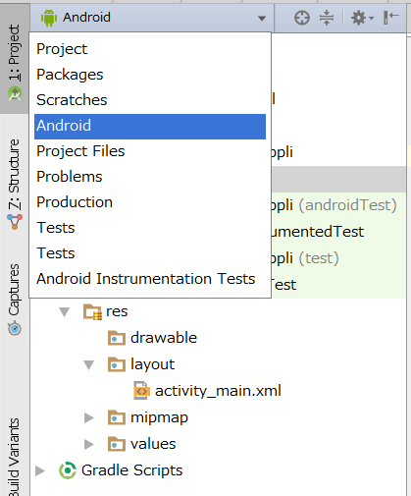
 |  |  |  |  |  |  |  |  |  | Project
 |  |  |  |  |  |  |  |  |  | Package
 |  |  |  |  |  |  |  |  |  | Scratche
 |  |  |  |  |  |  |  |  |  | Android
 |  |  |  |  |  |  |  |  |  | Project Files
 |  |  |  |  |  |  |  |  |  | Problems
 |  |  |  |  |  |  |  |  |  | Production
 |  |  |  |  |  |  |  |  |  | Tests
 |  |  |  |  |  |  |  |  |  | Android Instumentation Tesets

 |  |  |  |  |  |  |  |  |  | 特に理由がなければ、Androidを使用すればよいが、
 |  |  |  |  |  |  |  |  |  | Androidタブでは表示されないファイル・ディレクトリも
 |  |  |  |  |  |  |  |  |  | あるので、留意が必要である。

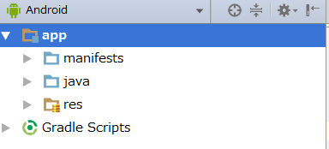
 |  |  | ○Android
 |  |  |  |  |  |  | appフォルダ配下が、manifests,java,resに分かれており、アプリ開発に直接関係
 |  |  |  |  |  |  | するファイルだけが表示される。

 |  |  |  |  |  |  | → | 自分でさわる必要のファイルは非表示で、非常に見通しの良い構成で、最も
 |  |  |  |  |  |  |  | よく利用される。

 |  |  | ○Project
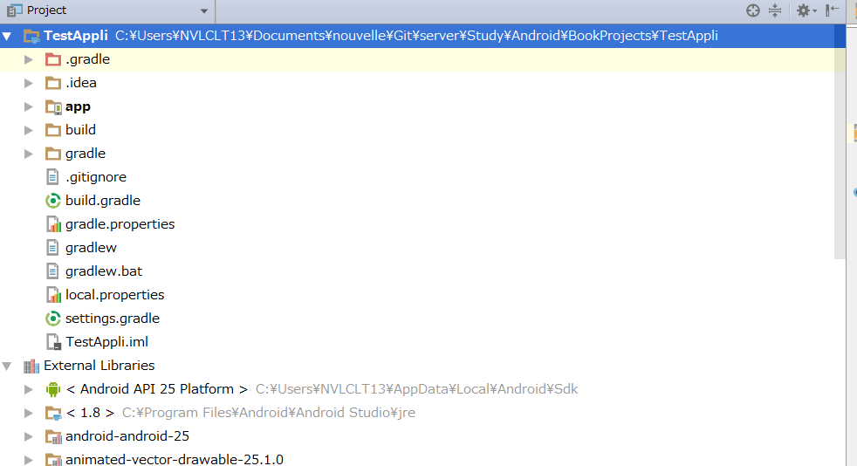

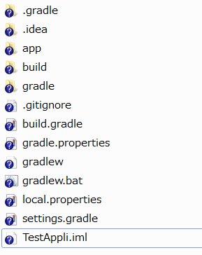
 |  |  |  |  |  |  |  |  |  |  |  |  |  |  |  |  |  |  | PCに実際に保存されている
 |  |  |  |  |  |  |  |  |  |  |  |  |  |  |  |  |  |  | ディレクトリがそのまま表示
 |  |  |  |  |  |  |  |  |  |  |  |  |  |  |  |  |  |  | される。

2 | アクティビティについて

 | マニフェストファイルに書いてあったように、Test Appliのアクティビティについては、
 | MainActivityクラスに定義されています。

 | MainActivityクラスはプロジェクトを生成した際に、自動的に作成されます。

 | package com.example.testappli; |  |  |  |  |  | Activity
 |  |  |  |  |  |  | └ | SupportActivity
 | import android.support.v7.app.AppCompatActivity; |  |  |  |  |  |  | └ | BaseFragmentActivityGingerbread
 | import android.os.Bundle; |  |  |  |  |  |  |  | └ | BaseFragmentActivityHoneycomb
 |  |  |  |  |  |  |  |  |  | └ | BaseFragmentActivityJB
 | public class MainActivity extends AppCompatActivity { |  |  |  |  |  |  |  |  |  | └ | FragmentActivity |  |  |  | 実装 |  | ActivityCompat.OnRequestPermissionsResultCallback,ActivityCompatApi23.RequestPermissionsRequestCodeValidator
 |  |  |  |  |  |  |  |  |  |  |  | └ | AppCompatActivity |  |  | 実装 |  | AppCompatCallback,TaskStackBuilder.SupportParentable, ActionBarDrawerToggle.DelegateProvider
 |  | @Override |  |  |  |  |  |  |  |  |  |  | └ | MainActivity
 |  | protected void onCreate(Bundle savedInstanceState) {
 |  |  | super.onCreate(savedInstanceState);
 |  |  | setContentView(R.layout.activity_main);
 |  | }
 | }

 | 1 | Activityクラスを継承する

 |  | アクティビティは、Activityクラス（android.appパッケージ）を継承したクラスを書くことによって定義します。
 |  | Activityクラスは、アクティビティの見た目・機能を定義するための機能を備えたクラスです。
 |  | アクティビティのひな型になります。

 |  | public class MainActivity extends AppCompatActivity {

 |  | 実際には、Activityクラスではなく、そのサブクラスであるAppCompatActivityクラス（ndroid.support.v7パッケージ）を継承している。

 |  | AppCompatActivityクラス（FragmentActivityを継承、AppCompatCallback、TaskStackBuilder.SupportParentable, ActionBarDrawerToggle.DelegateProviderを実装）
 |  | はActivityクラスを拡張しており、様々な標準機能を加えたクラスで、Activityクラスを継承して作られています。

 |  | MainActivityクラスも、最終的にはActivityクラスを継承しており、アクティビティとして認識されます。

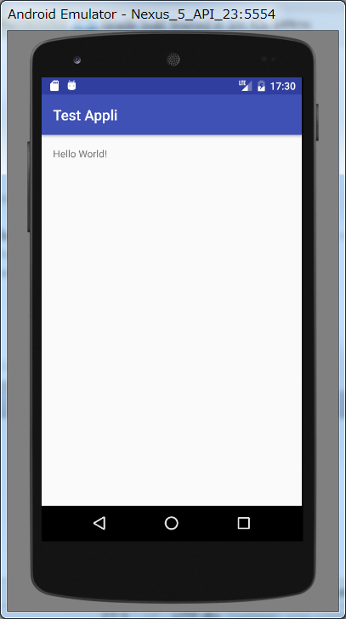
 |  |  |  |  |  |  | App11（Android3.0）以降からアクションバー機能が採用されました。

 |  |  |  |  |  |  | 多くのアプリケーションで、統一されたUIを採用することはユーザーのAndroid自体の
 |  |  |  |  |  |  | 使いやすさにつながるので、各アプリケーションにおいては可能な限りアクションバー
 |  |  |  |  |  |  | を実装されることが推奨されている。

 |  |  |  |  |  |  | ただし、API22（Android5.1）以降では、アクションバーを実装するためのActionBarActivityが非推奨
 |  |  |  |  |  |  | となり、アクションバー以外にも様々な標準機能を盛り込んだAppCompatActivityクラスを使用する方法
 |  |  |  |  |  |  | が推奨されています。

 | 2 | まず初めによばれるonCreate

 |  | @Override
 |  | protected void onCreate(Bundle savedInstanceState) { |  |  |  |  |  | ← | 引数のBundleオブジェクトは、データを格納する入れ物として利用でき、状況によっては
 |  |  |  |  |  |  |  |  | システム側から何らかのデータが渡されることがあります。
 |  |  | super.onCreate(savedInstanceState); |  |  |  |  | ← | 既存の機能の呼び出し
 |  |  | setContentView(R.layout.activity_main); |  |  |  |  | ← | このMainActivityクラスで新たに加えた機能
 |  | }

 |  | このアクティビティが開始（表示）される際に,、システム側から呼ばれるメソッドになります。
 |  | どんな画面を表示するか、またUIの初期設定等に、このメソッドを利用します。

 |  | ・super.onCreate(savedInstanceState);
 |  | ～ | onCreateをオーバーロードする際には、この記載は必須になります。 継承元であるActivityクラスのonCreateを呼び出して、
 |  |  | アクティビティが立ち上がる際に必要な処理を実施させます。 またその際に、引数として受け取ったBundleオブジェクトを
 |  |  | superクラスのonCreateの引数にセットして呼び出しています。

 |  | ・setContentView(R.layout.activity_main);
 |  | ～ | このメソッドは、Activityクラスで定義されているメソッドで、引数に渡されたレイアウトファイル、このアクティビティ（MainActivity）
 |  |  | にセットします。

 |  | MainActivityのonCreateメソッドで実行されるのは、①スーパクラスの呼び出し（初期化処理）、②レイアウトファイルの設定の２つだけです。

 |  | ○ | レイアウトファイル

 |  |  | 一枚のレイアウトをアクティビティに張り付ける感じで、画面レイアウトができます。

 |  |  | そのファイルが、app/res/layout/activity_main.xmlファイルになります。

 |  |  | setContentView(R.layout.activity_main)の引数で指定した、R.layout.activity_mainのRですが、これは、app/resフォルダにある
 |  |  | リソース（レイアウトファイルや画像ファイルなど）を指定する為に用意された仕組みです。
 |  |  | したがって、app/res/layout/activity_main.xmlを指定していることになります。

 |  |  | <?xml version="1.0" encoding="utf-8"?> |  |  |  |  |  |  |  |  |  |  | ○Android Stadio上では、DesignとText（右記載）を切り替えることができる。
 |  |  | <RelativeLayout xmlns:android="http://schemas.android.com/apk/res/android"
 |  |  |  | xmlns:tools="http://schemas.android.com/tools" |  |  |  |  |  |  |  |  |  | Designの方ではButton等のコントロールをドラッグ＆ドロップで配置でき、
 |  |  |  | android:id="@+id/activity_main" |  |  |  |  |  |  |  |  |  | プロパティウィンドウで各コントロールのプロパティを設定できます。
 |  |  |  | android:layout_width="match_parent"
 |  |  |  | android:layout_height="match_parent" |  |  |  |  |  |  |  |  |  | ※ | 通常はDesignで大まかなレイアウトを作成し、TextでXMLファイルを
 |  |  |  | android:paddingBottom="@dimen/activity_vertical_margin" |  |  |  |  |  |  |  |  |  |  | 編集しながらデザインを微調整する方法で画面を作成します。
 |  |  |  | android:paddingLeft="@dimen/activity_horizontal_margin"
 |  |  |  | android:paddingRight="@dimen/activity_horizontal_margin" |  |  |  |  |  |  |  |  |  | Component Treeを利用して、レイアウトに表示してあるパーツ（コントール）
 |  |  |  | android:paddingTop="@dimen/activity_vertical_margin" |  |  |  |  |  |  |  |  |  | のアウトラインを確認することができます。
 |  |  |  | tools:context="com.example.testappli.MainActivity">

 |  |  |  | <TextView
 |  |  |  |  | android:layout_width="wrap_content"
 |  |  |  |  | android:layout_height="wrap_content"
 |  |  |  |  | android:text="Hello World!" />
 |  |  | </RelativeLayout>

 |  | @Override
 |  | public boolean onCreateOptionsMenu(Menu menu) { |  |  |  |  |  |  | ← | 昔のAndroid Stadioでは自動生成されていた
 |  |  | return true; |  |  |  |  |  |  | これはアクションバーの右端に表示されるメニューボタンの機能に関するメソッドになります。
 |  | } |  |  |  |  |  |  | ← | アクションバーの右端にあるメニューボタンをユーザがタップした際にシステム側から
 |  |  |  |  |  |  |  |  |  | 呼ばれるメソッドです。 どのようなオプションメニューを表示するかなどをこのメソッドで定義
 |  |  |  |  |  |  |  |  |  | することができます。

 |  | @Override
 |  | public boolean onOptionsItemSelected(MenuItem item) { |  |  |  |  |  |  | ← | 昔のAndroid Stadioでは自動生成されていた
 |  |  | return false; |  |  |  |  |  |  | これはアクションバーの右端に表示されるメニューボタンの機能に関するメソッドになります。
 |  | } |  |  |  |  |  |  | ← | onCreateOptionsMenu(Menu menu)で表示されたオプションメニューの中から何らかの項目を
 |  |  |  |  |  |  |  |  |  | ユーザが選択した際にシステム側から呼ばれるメソッドになります。項目が選択された際に
 |  |  |  |  |  |  |  |  |  | 実行される処理をこのメソッドに記載します。

 |  | この３つのメソッドは、いずれもActivityクラスで定義されているコールバックメソッドになります。
 |  | それをこのMainActivityクラスでオーバーライドすることで、このアクティビティ自身の機能を加えています。

3 | Hello Worldの仕組み

 | このアプリをk移動した際の流れを簡単に記載します。
 | （実際は細かなライフサイクルメソッドの呼び出しが発生するが、まずはざっくり概略を把握する。）

 | 1 | マニフェストファイルから、このアプリが、MainActivityというアクティビティ（画面）から構成されている
 |  | ことが読み込まれる。

 | 2 | MainActivityクラスがインスタンス化される（オブジェクトが作成される）

 | 3 | MainActivityクラスのライフサイクルメソッドが呼ばれる。

 |  | 1 | onCreate

 |  |  | activity_main.xmlレイアウトファイルが設定される。
 |  |  | （このレイアウトファイルにHello World!!と記載されたテキストボックスを１つ配備すると記載されている）

３．レイアウトを作る
1 | ビューとビューグループ

画面に配置するパーツの事をビューと呼び、ビューを配置する土台の事をビューグループと呼ぶ。

なぜパーツのことをビューと呼んでいるのかというと、それらはViewクラス（android.view.View)を継承して作成されるからである。

2 | LinearLayoutを作成する。

 | 1 | ルートビューを変更する。
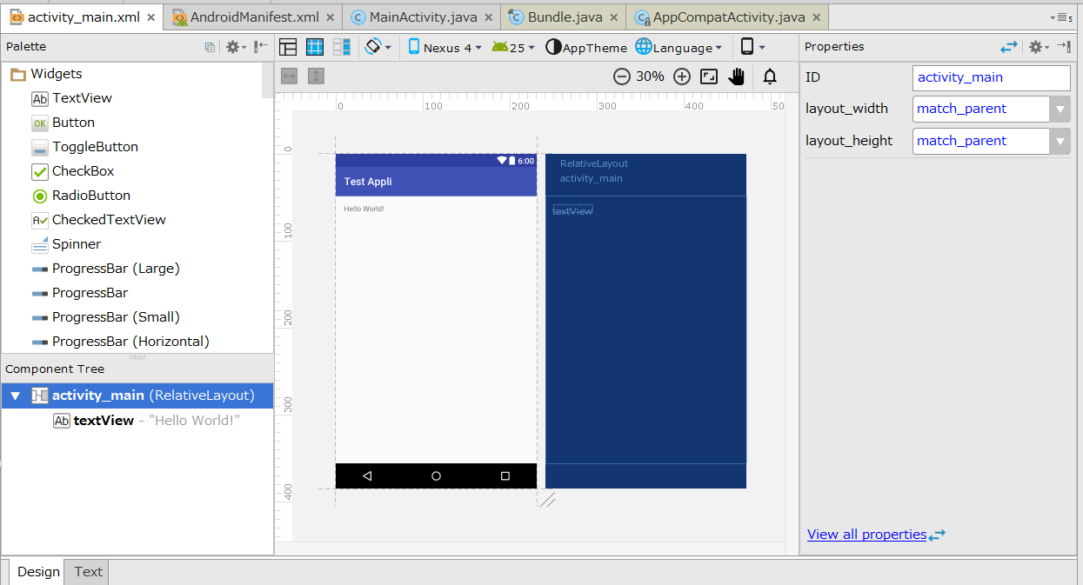

 |  | Component Treeにactivity_main(RelativeLayout)と表示されているように、このアクティビティのレイアウトはRelativeLayoutになっている。

 |  | このRelativeLayoutをLinearLayoutに変更したが、Designタブでは実行できないため、Textタブに変更して、直接XMLを編集する必要がある。

 |  | <?xml version="1.0" encoding="utf-8"?>
 |  | <RelativeLayout xmlns:android="http://schemas.android.com/apk/res/android" |  |  | RelativeLayoutになっている箇所を、LinearLayoutに変更する。
 |  |  | xmlns:tools="http://schemas.android.com/tools"
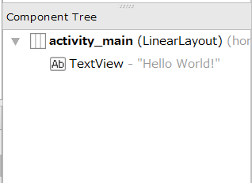
 |  |  | android:id="@+id/activity_main"
 |  |  | android:layout_width="match_parent"
 |  |  | android:layout_height="match_parent"
 |  |  | android:paddingBottom="@dimen/activity_vertical_margin"
 |  |  | android:paddingLeft="@dimen/activity_horizontal_margin"
 |  |  | android:paddingRight="@dimen/activity_horizontal_margin"
 |  |  | android:paddingTop="@dimen/activity_vertical_margin"
 |  |  | tools:context="com.example.testappli.MainActivity">

 |  |  | <TextView
 |  |  |  | android:layout_width="wrap_content"
 |  |  |  | android:layout_height="wrap_content" | ここがLinearLayoutに変更されている。
 |  |  |  | android:text="Hello World!" />

 |  | </RelativeLayout>

 | 2 | LinearLayout上にビューを並べる

 | 3 | ビューのプロパティを編集する

 | 4 | layout_grityとgrityの違い

 | 7 | layout_weight

 |  | android:layout_weightは、原則としてLinearLayout上に並ぶビューに対して設定することができるプロパティです。
 |  | それに含まれるビューの大きさを比率で定義することができます。

3 | RelativeLayout上にViewを配置する。

 | RelativeViewは、ビューの位置を１つ１つ指定して、より細かに配置することができます。

 | 1 | 他のビューを基準に位置を指定する

 |  | RelativeViewレイアウトの場合は、勝手にはビューは並んでくれません。
 |  | ただのせただけならば、のせたビュー全て左上に重なって配置されます。

 | 2 | 親ビューの真ん中にビューを配置する

